SHOP1
상호명 : | 박승철 헤어스튜디오 명동2호점
주소 : | 서울특별시 중구 명동4길 35
전화번호 : | 02-777-7813
운영시간 : | 오전10시 ~ 오후10시
소개글 : | 다양한 연령층의 스타일 맞춤서비스가 가능한 박승철 헤어스투디오입니다.
<사진>
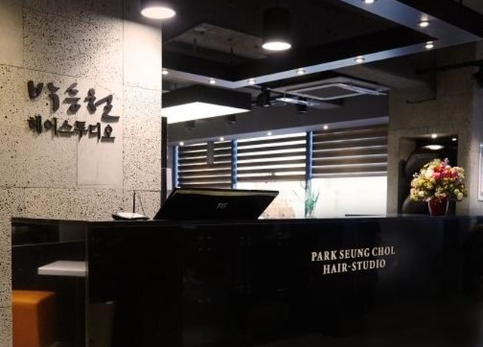

<myungdong2-01.jpg>

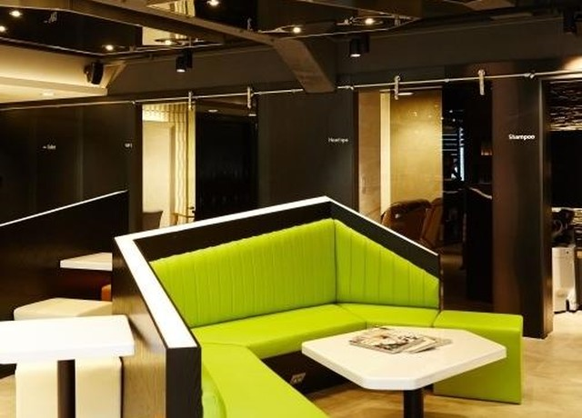

<myungdong2-02.jpg>

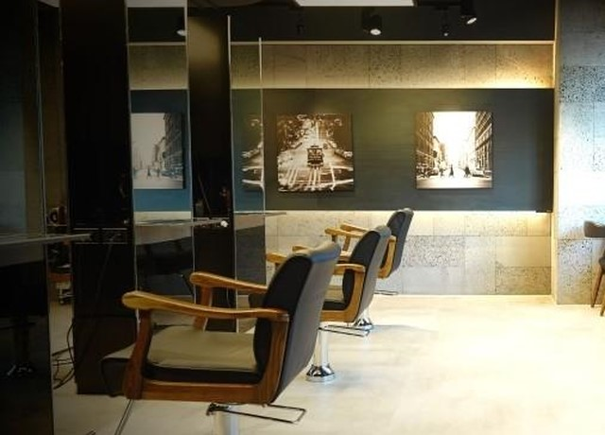

<myungdong2-03.jpg>

SHOP2
상호명 : | 강남 역삼역, 라비쌍뜨
주소 : | 서울 특별시 강남구 역삼동 739번지 근영빌딩 5층
전화번호 : | 02-501-2025
운영시간 : | 오전11시~오후9시
소개글 : | 행복한시간이 되는 행복한 장소가 되길 바랍니다.
<사진>
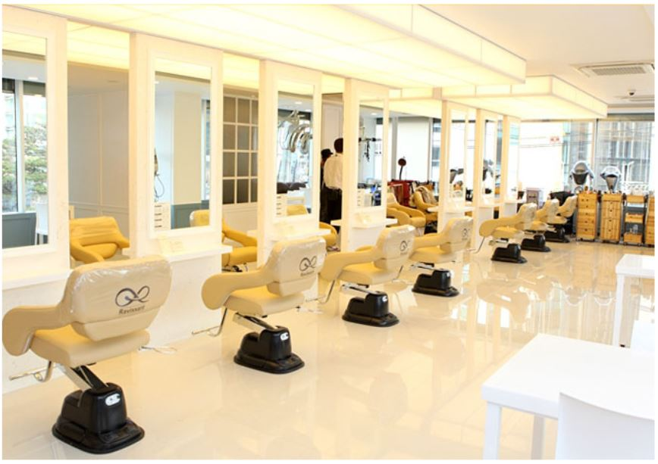

<kangnam02.JPG>

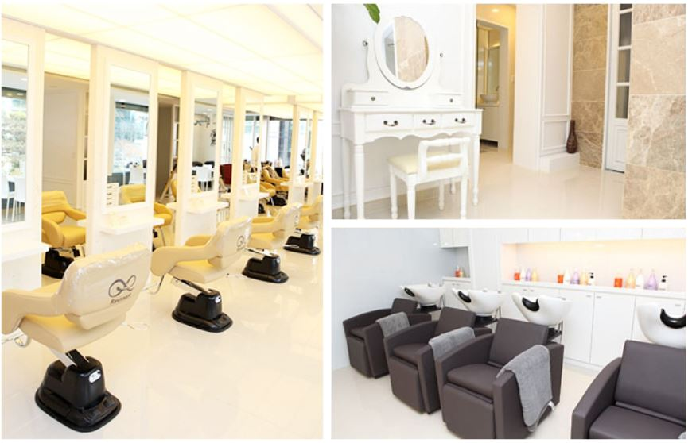

<kangnam01.JPG>

SHOP3
상호명 : | 홍대 라비헤어샵
주소 :
전화번호 : | 02-325-0151
운영시간 : | 오전9시~오후9시
소개글 : | 커피숍같은 남녀노소 모두 좋아하는 편안한 헤어샵
<사진>

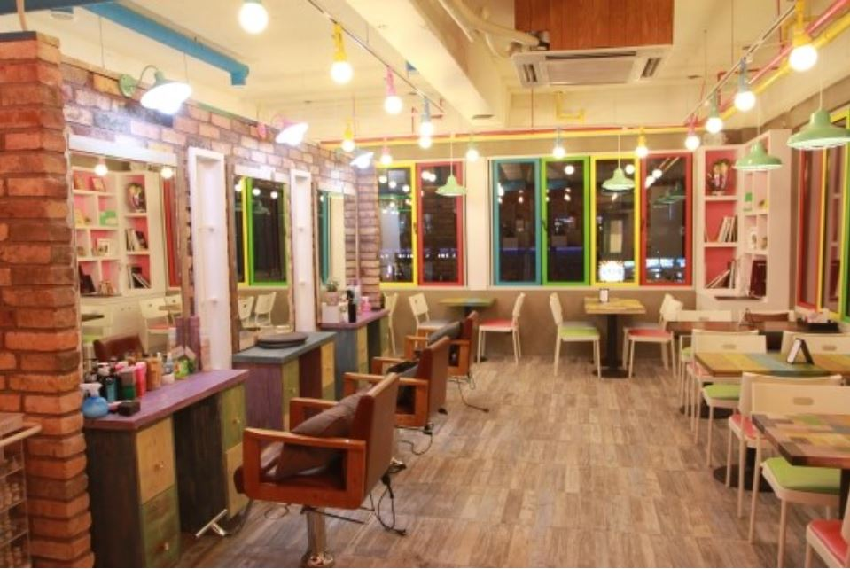

<sinsa01.JPG>

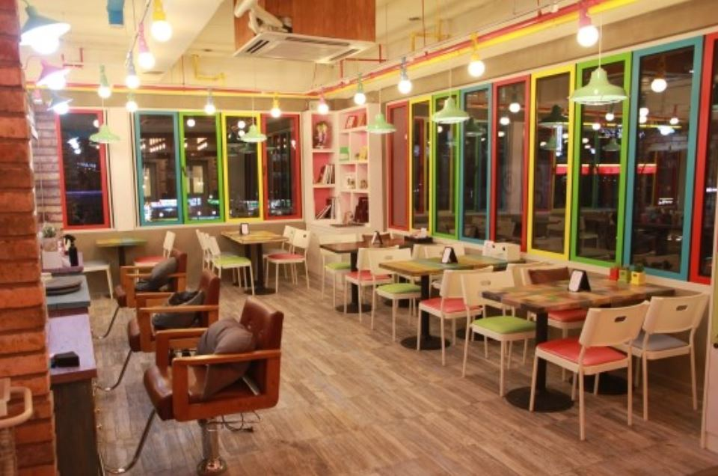

<sinsa02.JPG>

SHOP4
상호명 : | 유지승 뷰티살롱
주소 : | 청담동
전화번호 : | 02-3348-1535
운영시간 : | 서울특별시 강남구 청담동 92-16 아트빌딩 1층
소개글 : | 40년간 미용트랜드를 선도해온 노하우가 있는 헤어샵
<사진>
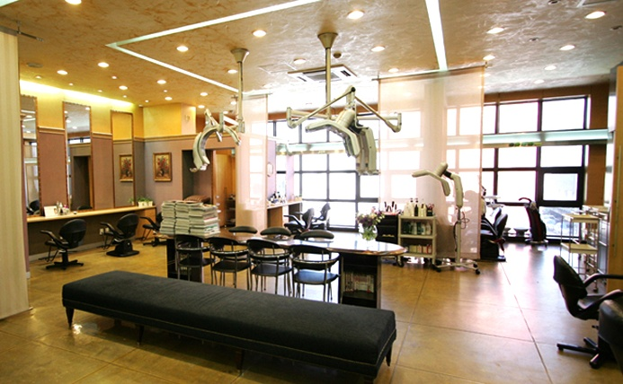

<chungdam01.jpg>

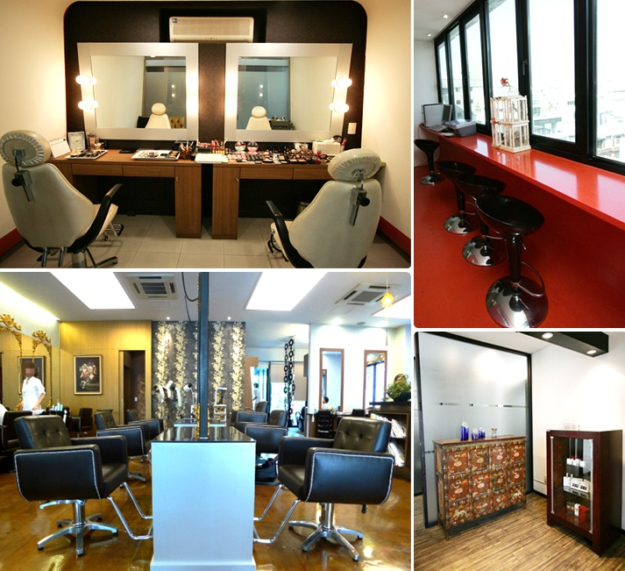

<chungdam02.jpg>

SHOP5
상호명 : | 송도 엘트레헤어샵
주소 : | 인천광역시 연수구 신송로125번길 13
전화번호 : | 031-15-4689
운영시간 : | 오전9시~오후10시
소개글 : | 송도에서 업스타일머리 가장 잘하는 집
<사진>
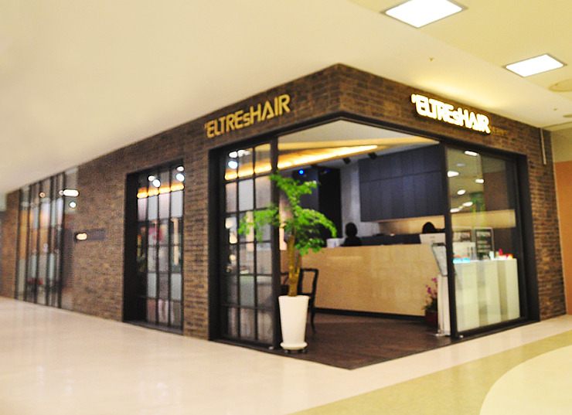

<eltreshair01.jpg>
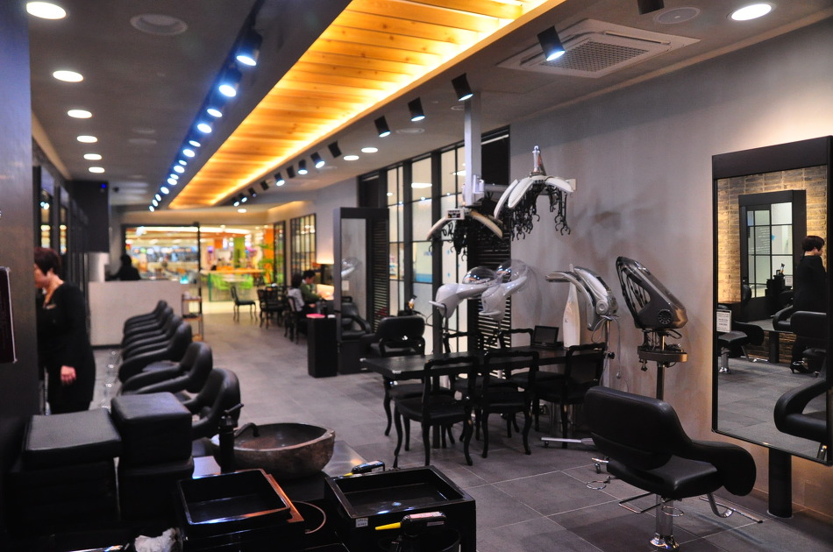

<eltreshair02.jpg>

PP-01
4.디자이너 정보 등록

<디자이너 소개>
닉네임 : | 백희
소개 : | 나만의 개성 있는 헤어스타일을 완성시켜주는 헤어디자이너 백희입니다

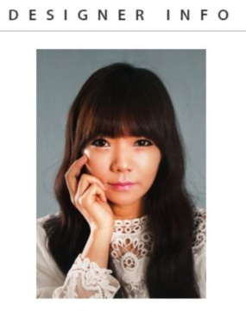 |  | <Backhee.JPG>
<Backhee.JPG>

<포폴 1>
시술명 : | 비비엔느 네츄럴 셋팅펌
한줄 소개 : | 부드러운 네츄럴 웨이브의 매력은 얼굴선에 따라 흐르는 듯한 풍성한 웨이브로 머리머 풀었을 때 포니테일이나 업스타일을 할때도 로맨틱한 여성미를 뿜어 낼수 있습니다.
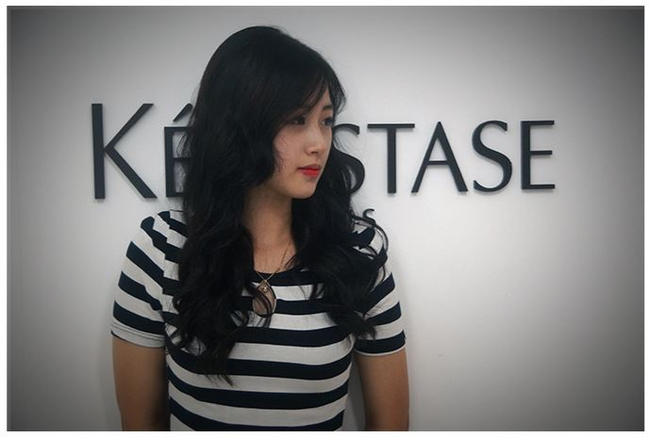

<Backhee01-1.jpg>
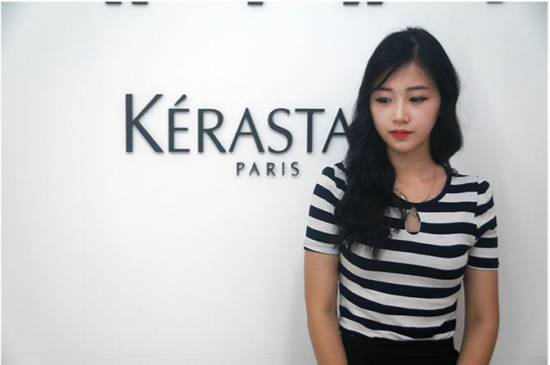

<Backhee01-2.jpg>

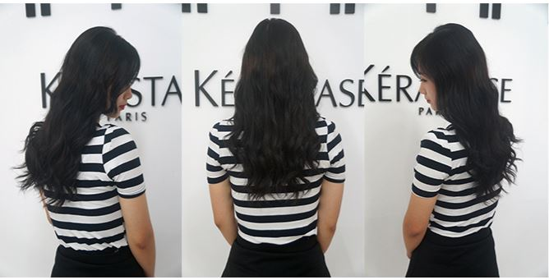

<Backhee01-3.jpg>

<포폴 2>
시술명 : | 미디엄 글램펌
한줄 소개 : | 풍성하며 굵고 탄력적인 컬감을 연출함으로써 좀더 여성스럽고 우아한 느낌을 뿜어낼 수 있는 스타일 입니다.
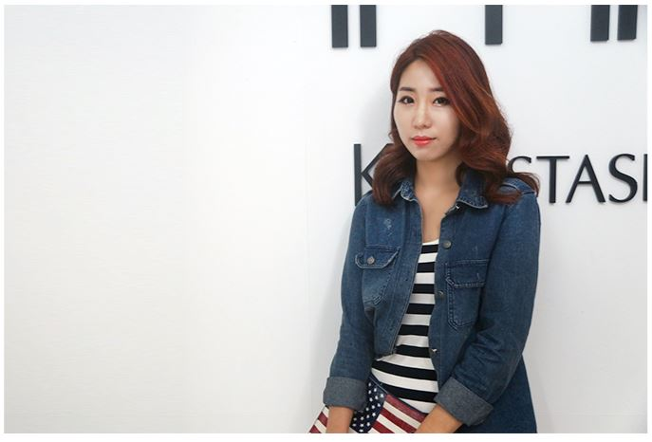

<Backhee02-01.JPG>

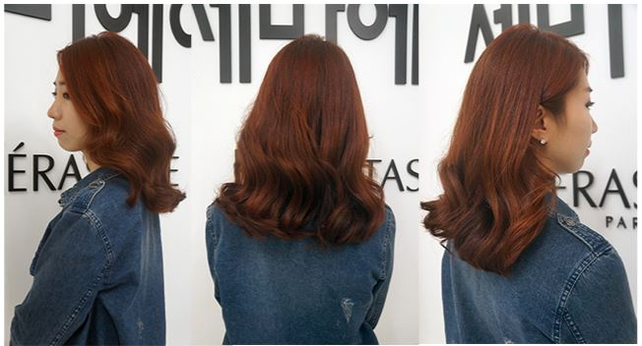

<Backhee02-02.JPG>

<포폴 3>
시술명 : | 스칼렛 볼륨매직
한줄 소개 : | 턱선까지 오는 단발로 도도하고 시크한 느낌을 연출 할 수 있습니다.
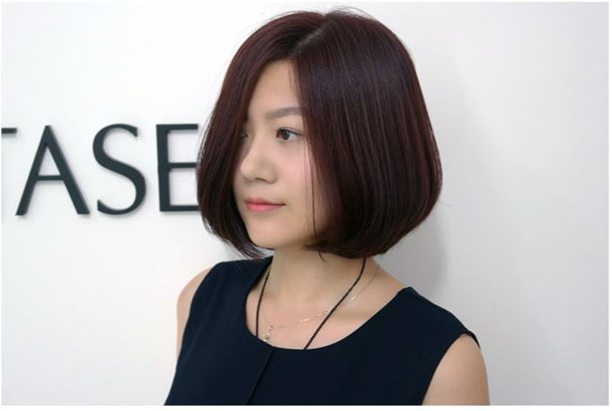

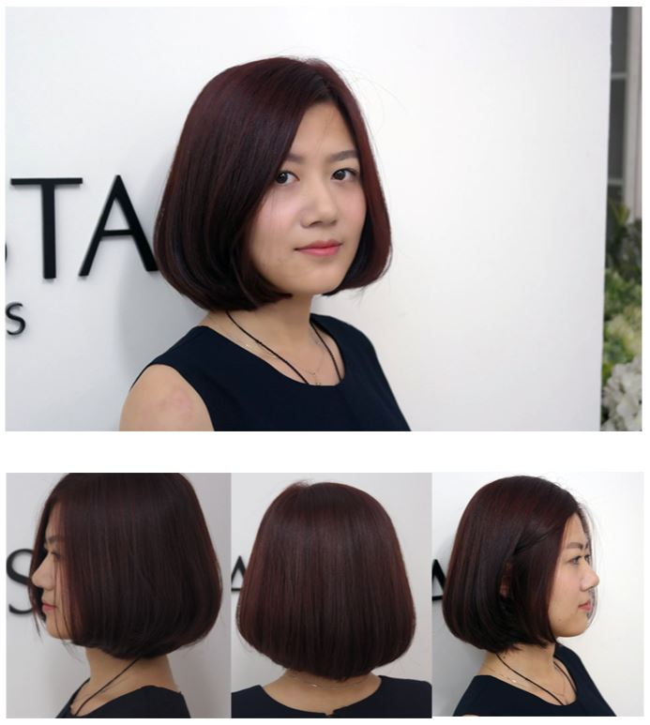
<Backhee03-01.jpg>

<Backhee03-02.jpg>

<포폴 4>
시술명 : | 탈색(남성용)
한줄 소개 : | 투 블록 컷에 탈색을 하여 단정하면서도 개성있는 스타일을 연출 할 수 있습니다.
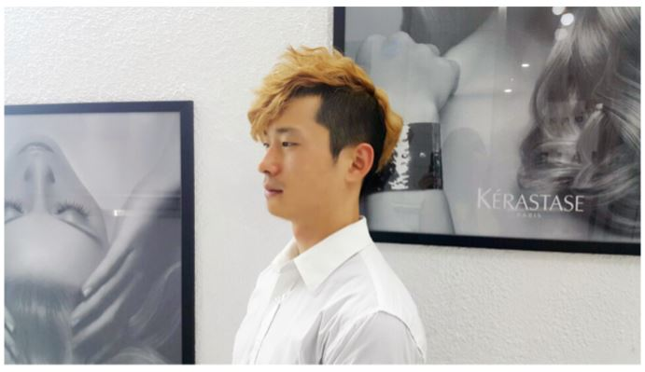

<Backhee04-01.jpg>
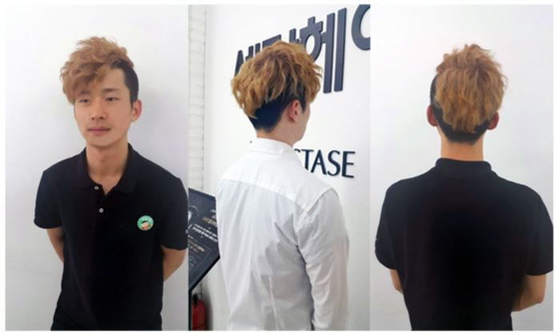

<Backhee04-02.jpg>

PP-02
4.디자이너 정보 등록

<디자이너 소개>
닉네임 : | 신우
소개 : | 손질 하기 어려우신분들을 위해 간편하게 손질할 수 있는 스타일을 만들어 드립니다.
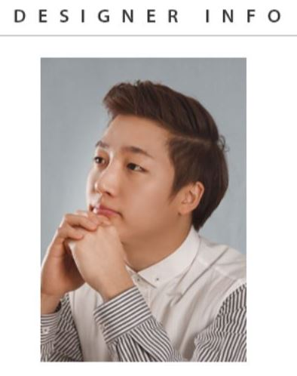

<sinwoo.JPG>

<포폴 1>
시술명 : | 아쉬브펌
한줄 소개 : | 손질하기 어려우신 분들은 펌을하고 가벼운 손질만으로 아름다운 느낌을 얻을 수 있습니다.
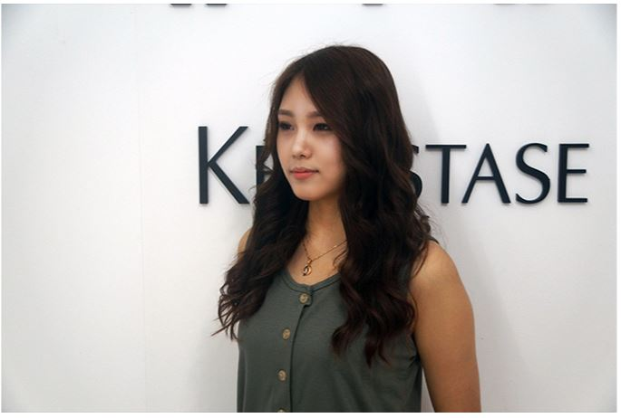

<sinwoo01-01.jpg>
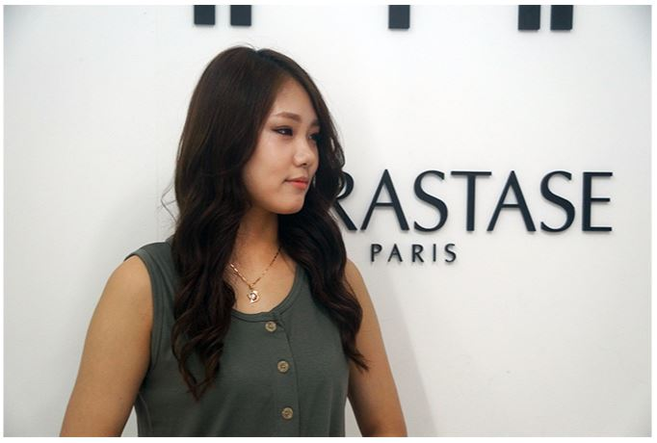

<sinwoo01-02.jpg>

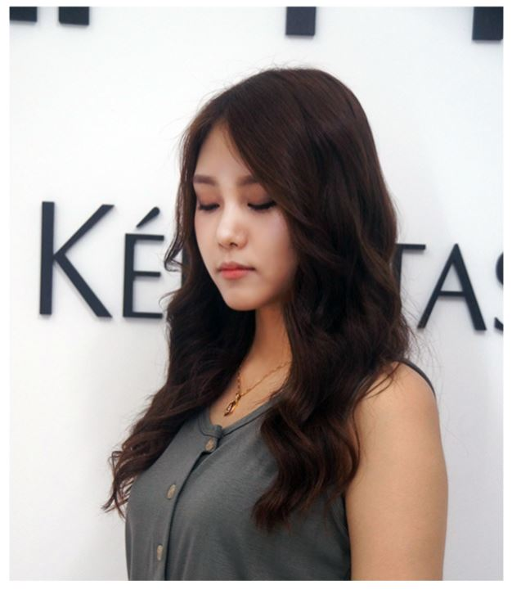

<sinwoo01-03.jpg>

<포폴 2>
시술명 : | 포마드 다운펌
한줄 소개 : | 옆이 많이 뜨셔서 걱정이신분들은 다운펌으로 누르고 포마드 스타일로 스타일링 하세요.
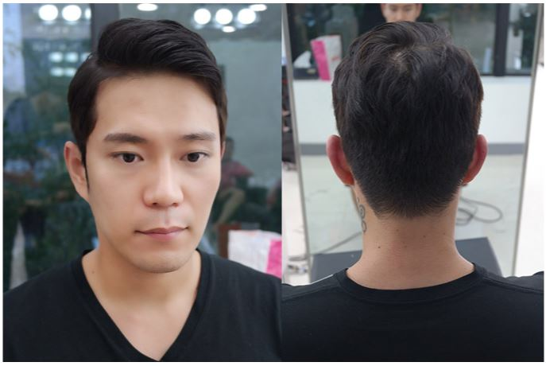

<sinwoo02-01.JPG>

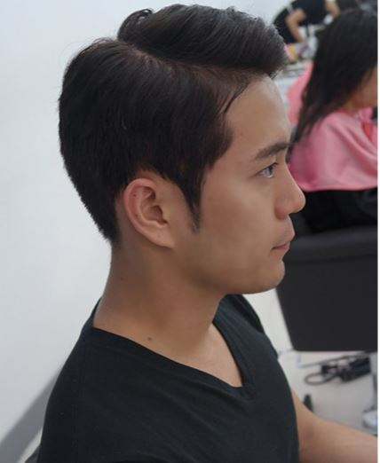

<sinwoo02-02.JPG>

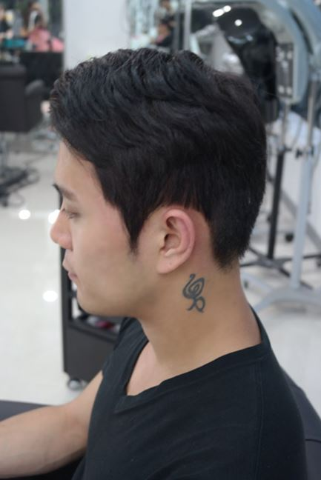

<sinwoo02-03.JPG>

PP-03
4.디자이너 정보 등록

<디자이너 소개>
닉네임 : | 윤교
소개 : | 자연스러운 웨이브로 여성스러운 스타일을 연출 할 수 있도록 스타일
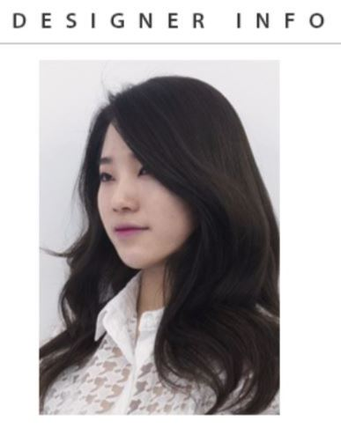

<Yoonkyo.JPG>

<포폴 1>
시술명 : | 윤블리 펌
한줄 소개 : | 굵은 S컬 웨이브로 여성스러운 스타일을 연출하여 시간이 지날수록 더욱 자연스러워짐

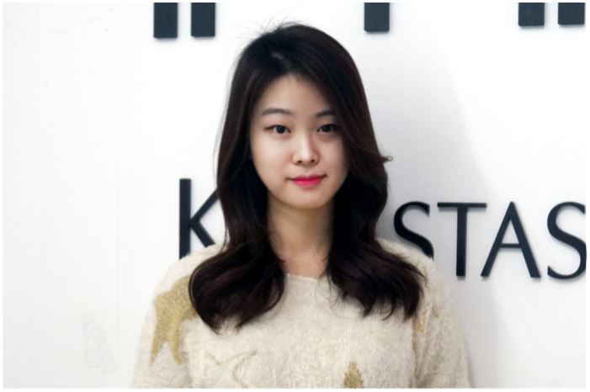

<Yoonkyo01-01.JPG>

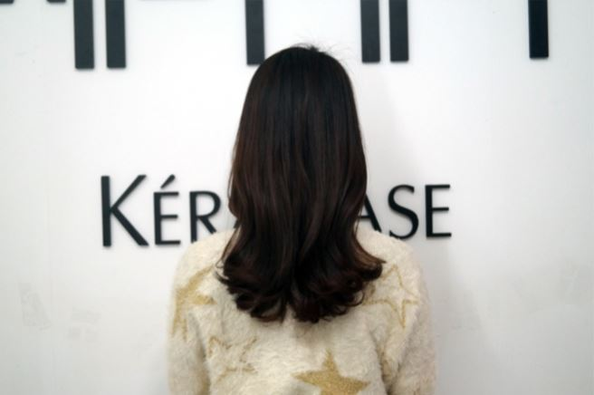

<Yoonkyo01-02.JPG>

<포폴 2>
시술명 : | 단발 지젤펌
한줄 소개 : | 단발 머리에 펌까지하여 상콤하고 통통튀는 매력을 발산하는 스타일
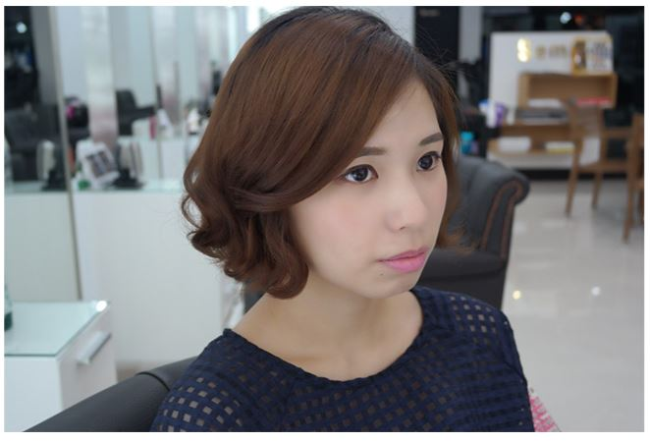

<Yoonkyo01-03.JPG>

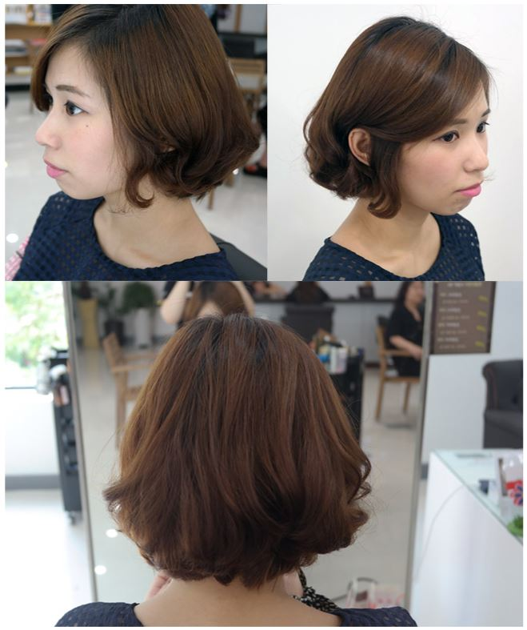

<Yoonkyo01-04.JPG>

PP-04
4.디자이너 정보 등록

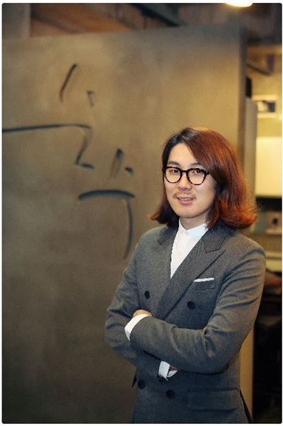
<디자이너 소개>
닉네임 : | 이범호
소개 : | 거짓없는 다양한 정보로 성실하게 임하겠습니다

<Lee.jpg>

<포폴 1>
시술명 : | 레이어드 믹스펌
한줄 소개 : | 가벼운 느낌과 곱슬기가 있고 자연스러운 s컬웨이브를 원하시는 분들께 추천
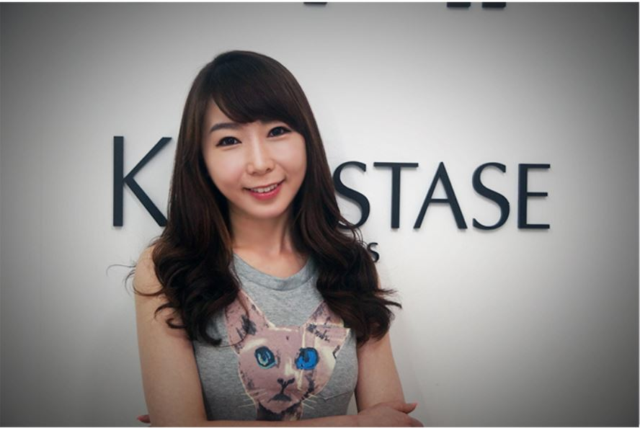

<Lee01.JPG>
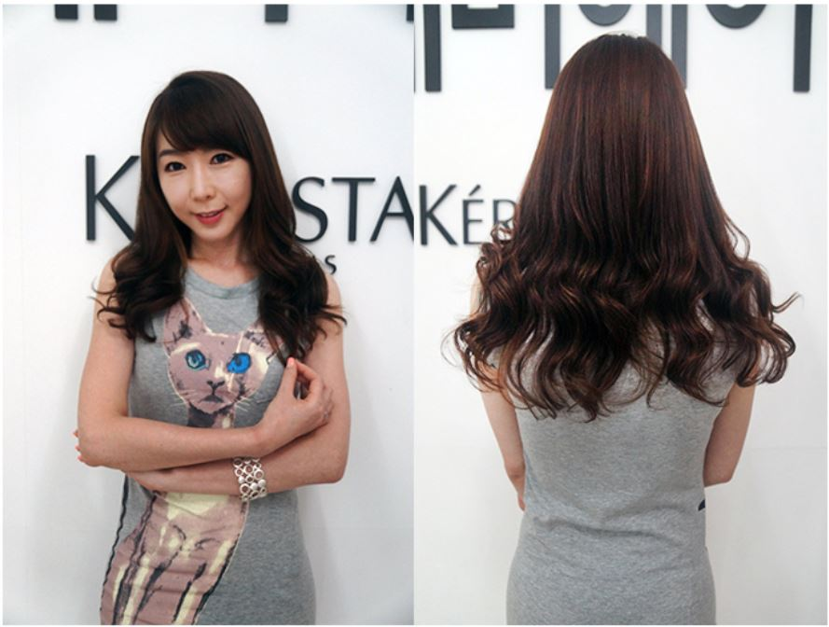

<Lee02.JPG>

<포폴 2>
시술명 : | 리젠트 펌
한줄 소개 : | 평소에 머리가 많이 떠서 고민이신 분들에게 추천!!
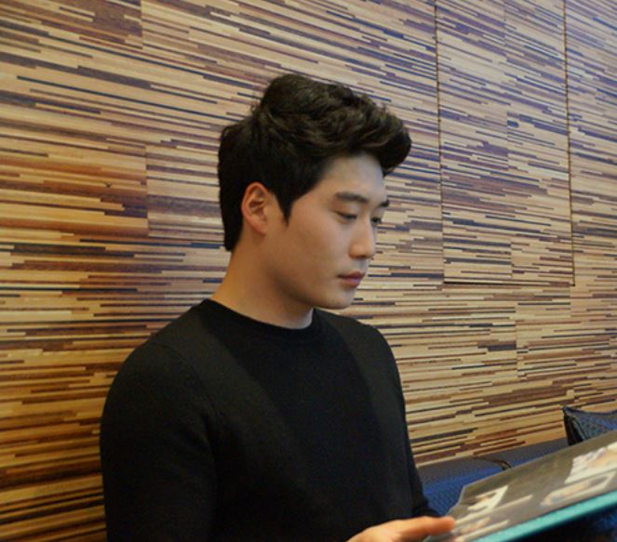

<Lee03.JPG>

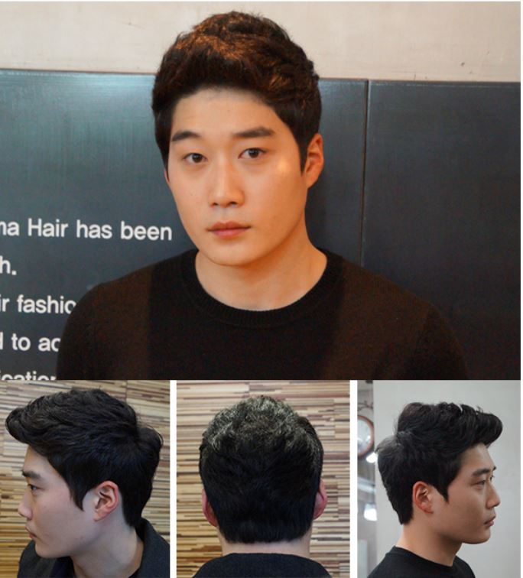

<Lee04.JPG>

<포폴 3>
시술명 : | 셋팅펌
한줄 소개 : | 예쁜컬이 마술처럼 만들어져 여성미를 부각시켜주는 스타일

PP-05
4.디자이너 정보 등록

<디자이너 소개>
닉네임 : | 지혜
소개 : | 고객님 한분,한분에게 모든 마음과 정성을 다하겠습니다
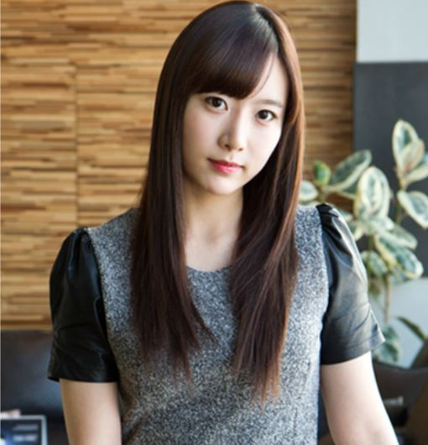

<Park.JPG>

<포폴 1>
시술명 : | 레이디 볼륨 매직
한줄 소개 : | 건강하고 윤기있는 모발을 오랫동안 유지 할 수 있습니다
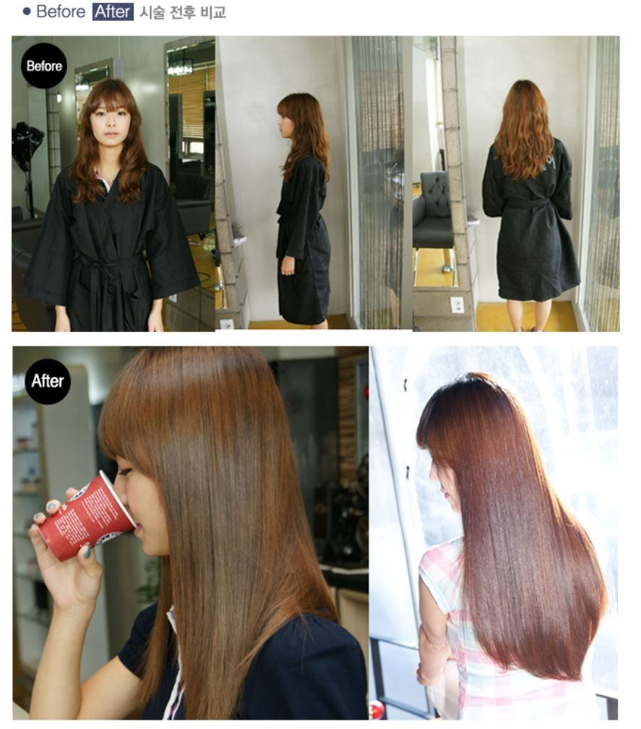

<Park01.JPG>

PP-06
4.디자이너 정보 등록

<디자이너 소개>
닉네임 : | 지여니
소개 : | 당신의 스타일을 완성 시켜 드립니다.
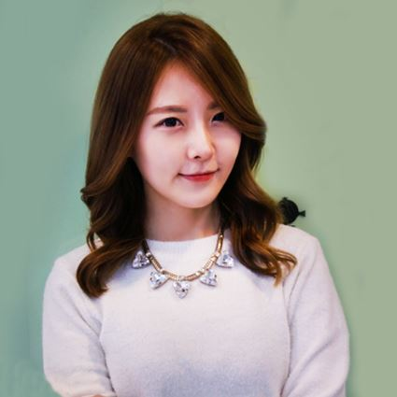

<포폴 1>
시술명 : | 셋팅펌
한줄 소개 : | 상큼,발랄한 스타일의 대표적인 손질이 쉽고 자연스러운 디지털 웨이브입니다
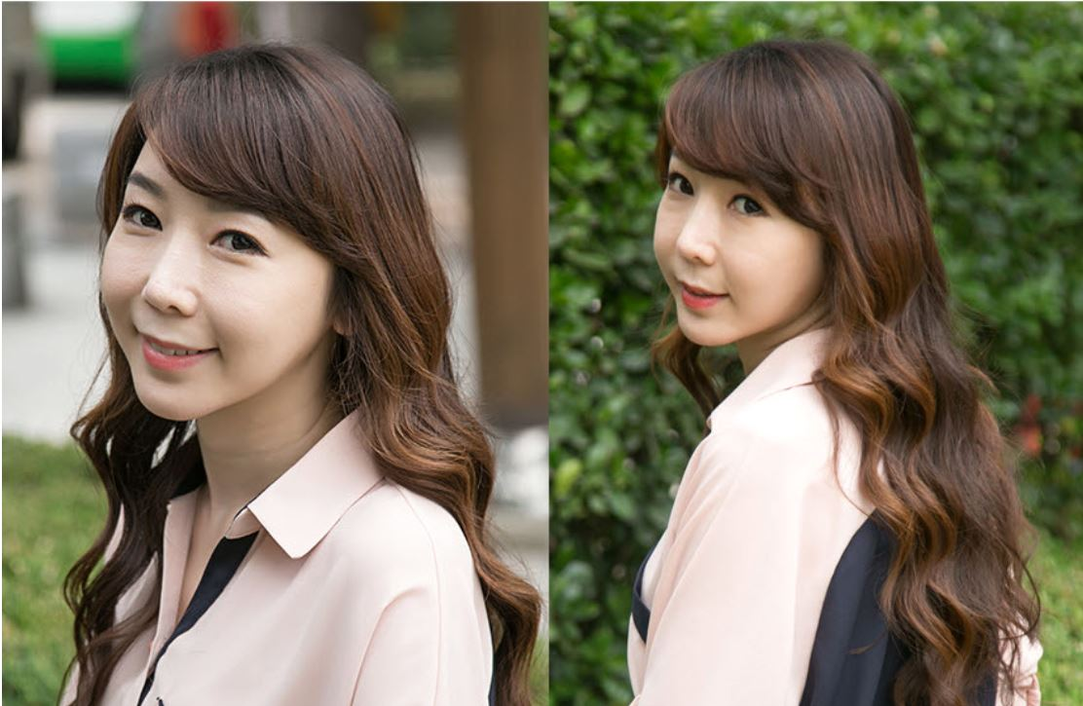

<jiyeon01.JPG>

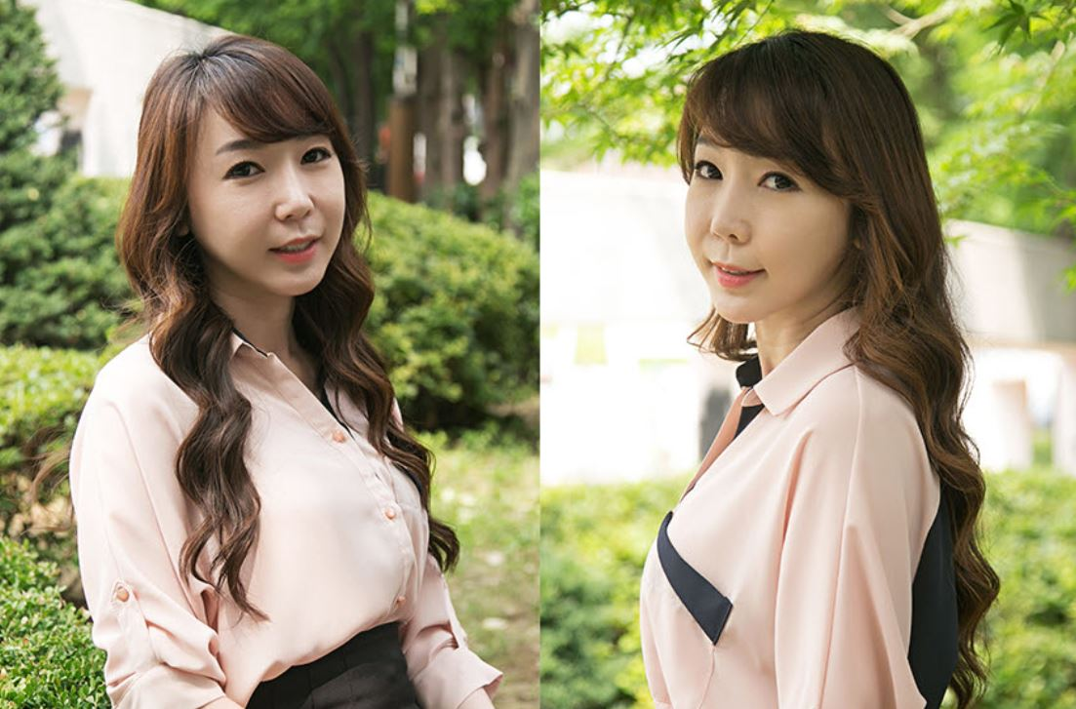

<jiyeon02.JPG>

<포폴 2>
시술명 : | 네츄럴 웨이브펌
한줄 소개 : | 로맨틱하고 자연스러운 웨이브, 그럄하고 가냘퍼 보이는 이미지
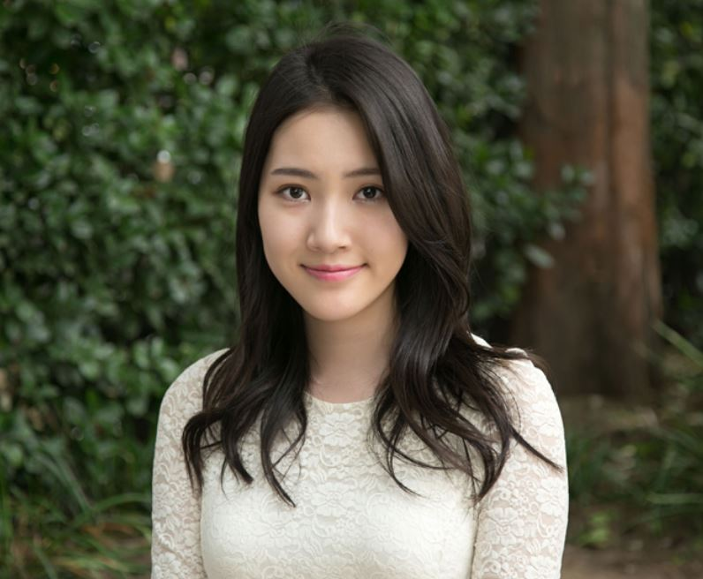

<jiyeon03.JPG>

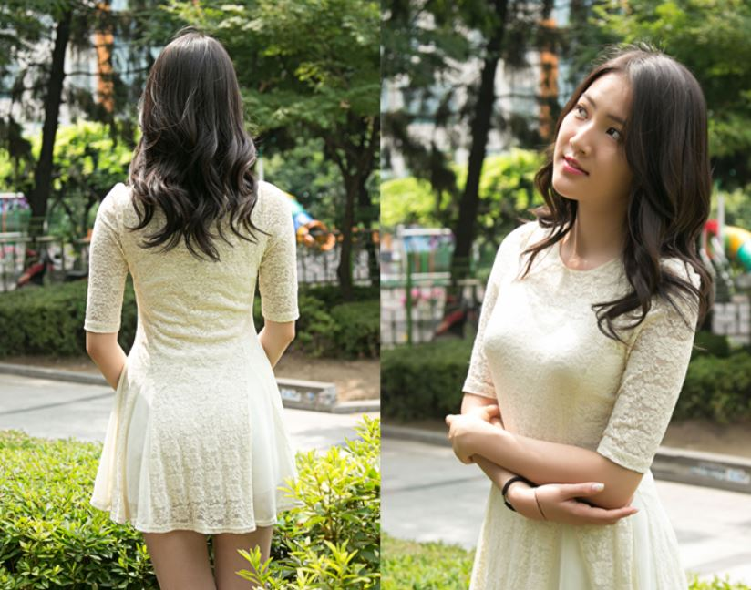

<jiyeon04.JPG>

PP-07
4.디자이너 정보 등록

<디자이너 소개>
닉네임 : | 규리
소개 : | 정장스타일은 저에게 맡겨 주세요!
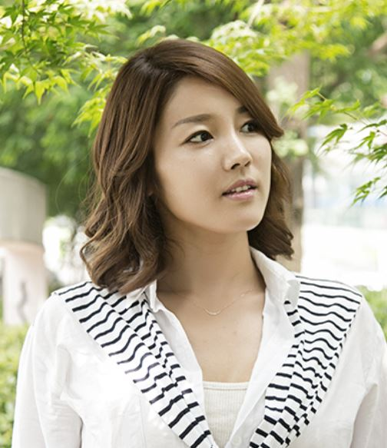

<포폴 1>
시술명 : | 크레센트 펌
한줄 소개 : | 정장스타일에 어울리는 우아하고 격식있는 스타일
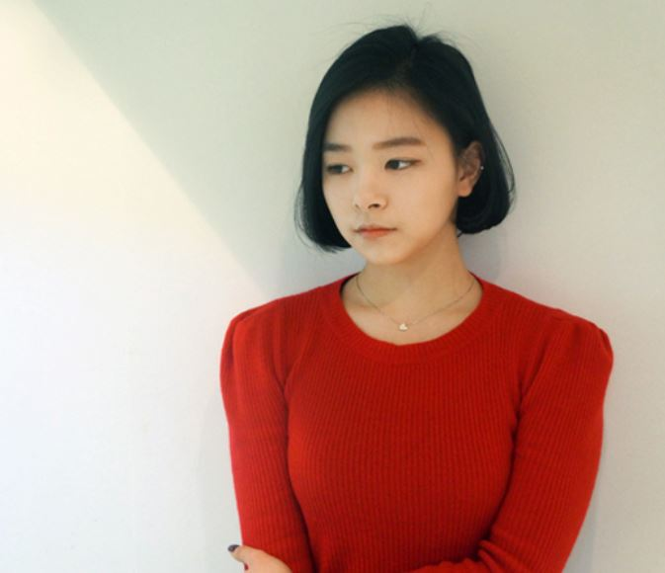

<kyuri02.JPG>

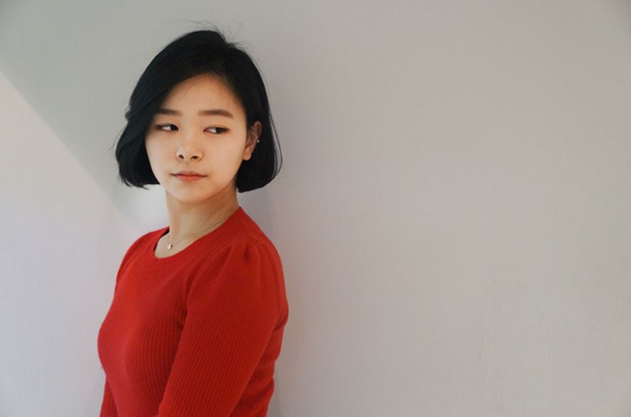

<kyuri03.JPG>

PP-08
4.디자이너 정보 등록

<디자이너 소개>
닉네임 : | 안드레박
소개 : | 실력있는 유학파!! 당신에게 자신감을 드리겠습니다!!
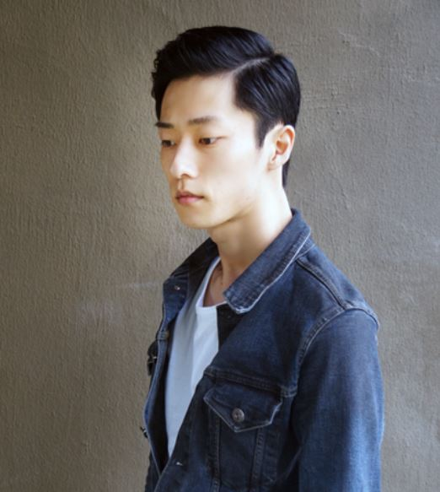

<Andre01.JPG>

<포폴 1>
시술명 : | 볼륨펌
한줄 소개 : | 지나치게 강하거나 약하지 않은 펌!
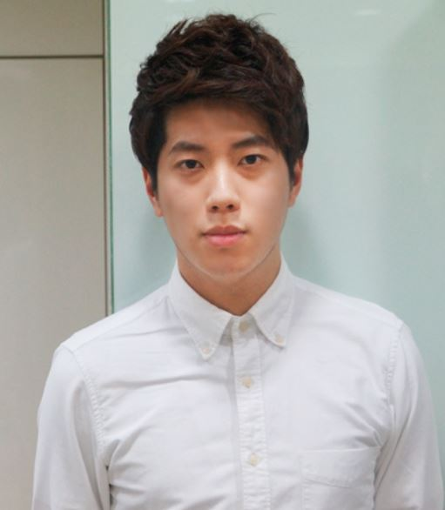

<Andre02.JPG>


<Andre03.JPG>

PP-09
4.디자이너 정보 등록

<디자이너 소개>
닉네임 : | 하니
소개 : | 단발머리는 저에게 맡겨 주십시요.


<hani01.JPG>


<포폴 1>
시술명 : | 숏컷
한줄 소개 : | 응답하라1988 에서 인기몰이를 했던 혜리컷

<hani05.JPG>

<포폴 1>
시술명 : | 숏컷
한줄 소개 : | 숏컷을 단정하게 하여 깍쟁이 이미지를 표현


<hani04.JPG>

PP-10
4.디자이너 정보 등록

<디자이너 소개>
닉네임 : | 로사
소개 : | 모발상태에 따라 맞춤 스타일로 시술 해드립니다


<hyelim01.JPG>

<포폴 1>
시술명 : | 바디펌 S컬
한줄 소개 : | 내츄럴하고 발랄한 웨이브를 원하시는분, 평상시 머리손질이 어려우신분


<hyelim02.JPG>



<hyelim03.JPG>

PP-11
4.디자이너 정보 등록

<디자이너 소개>
닉네임 : | 태민
소개 : | 고객이 OK 할때까지!


<Taemin00.JPG>

<포폴 1>
시술명 : | 소프트 스왈로펌
한줄 소개 : | 위쪽은 부시시함과 볼륨감을 넣어 자연스러운 스핀스왈로펌을 연출


<Taemin01.JPG>



<Taemin02.JPG>

